test
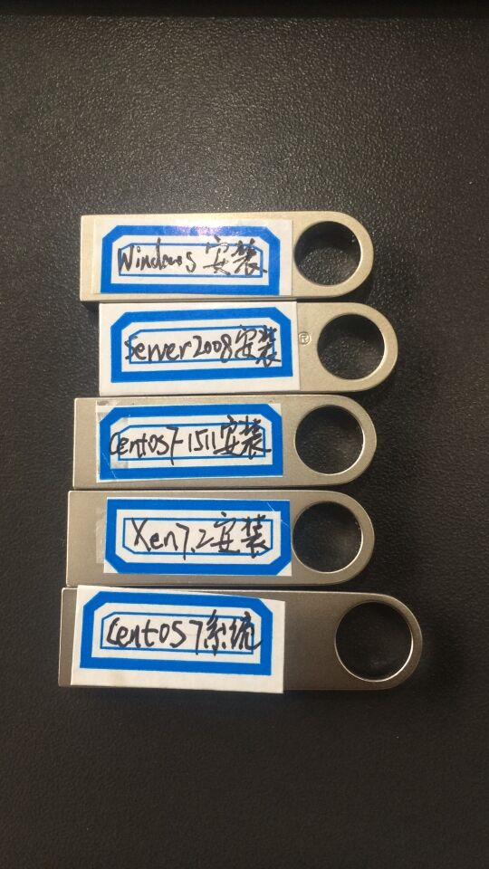
Hello
World | 中文
32
35.5

